상품제안서
국산 데일리 에코백 48*40*10cm | 상품코드: S45523

 |  |  |  |  |  |  | 02-713-8555 | www.synergygift.co.kr
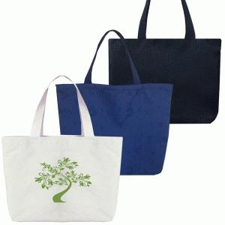

【상세/제작정보】 | - 디지털 인쇄에는 흰색 잉크가 없습니다.<br>- 기본 인쇄 사이즈는 20*17cm입니다.<br>* 종이케이스 포장 시 택배 박스에 50개 씩 들어가집니다.

【인쇄/포장옵션】 | 실크, 풀칼라 / OPP(비닐)

【공급단가】 | 수량 | 100~ | 500~ | 1,000~ | 3,000~ | 5,000~
*VAT별도 | 미색 | 3,180원 | 3,010원 | 2,860원 | 2,790원 | 2,740원
 | 블랙-엠보 | 4,480원 | 4,240원 | 4,030원 | 3,930원 | 3,860원
 | 차콜-사각 | 4,480원 | 4,240원 | 4,030원 | 3,930원 | 3,860원
 | 네이비-자가드 | 4,480원 | 4,240원 | 4,030원 | 3,930원 | 3,860원

【상품 URL】 | https://www.synergygift.co.kr:443/src/goods_detail.php?gdno=45523

